Hoja1
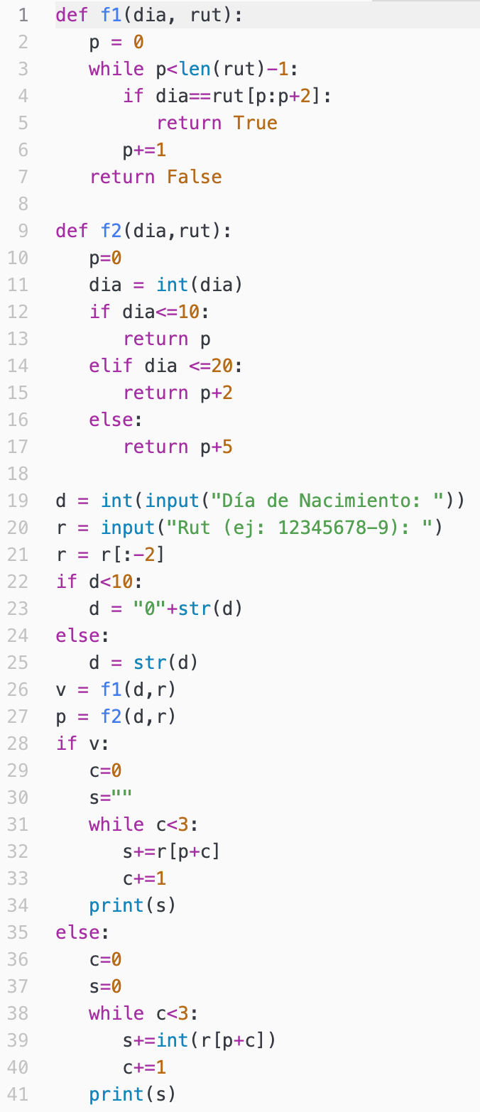
Programa |  |  |  |  |  | Función f1 |  |  | Función f2 |  |  | Pantalla | Código a rutear
d | r | v | p | c | s | dia | rut | p | dia | rut | p | Día de Nacimiento: 12
12 |  |  |  |  |  |  |  |  |  |  |  | Rut (ej: 12345678-9): 21129370-5
 | "21129370-5" |  |  |  |  |  |  |  |  |  |  | 129
 | "21129370"
"12"
 |  |  |  |  |  | "12"
 |  |  |  |  |  |  | "21129370"
 |  |  |  |  |  |  |  | 0
 |  |  |  |  |  |  |  | 1
 |  |  |  |  |  |  |  | 2
 |  | True
 |  |  |  |  |  |  |  |  | "12"
 |  |  |  |  |  |  |  |  |  | "21129370"
 |  |  |  |  |  |  |  |  |  |  | 0
 |  |  |  |  |  |  |  |  | 12
 |  |  | 2
 |  |  |  | 0
 |  |  |  |  | ""
 |  |  |  |  | "1"
 |  |  |  | 1
 |  |  |  |  | "12"
 |  |  |  | 2
 |  |  |  |  | "129"
 |  |  |  | 3

